Chi tiết địa chất
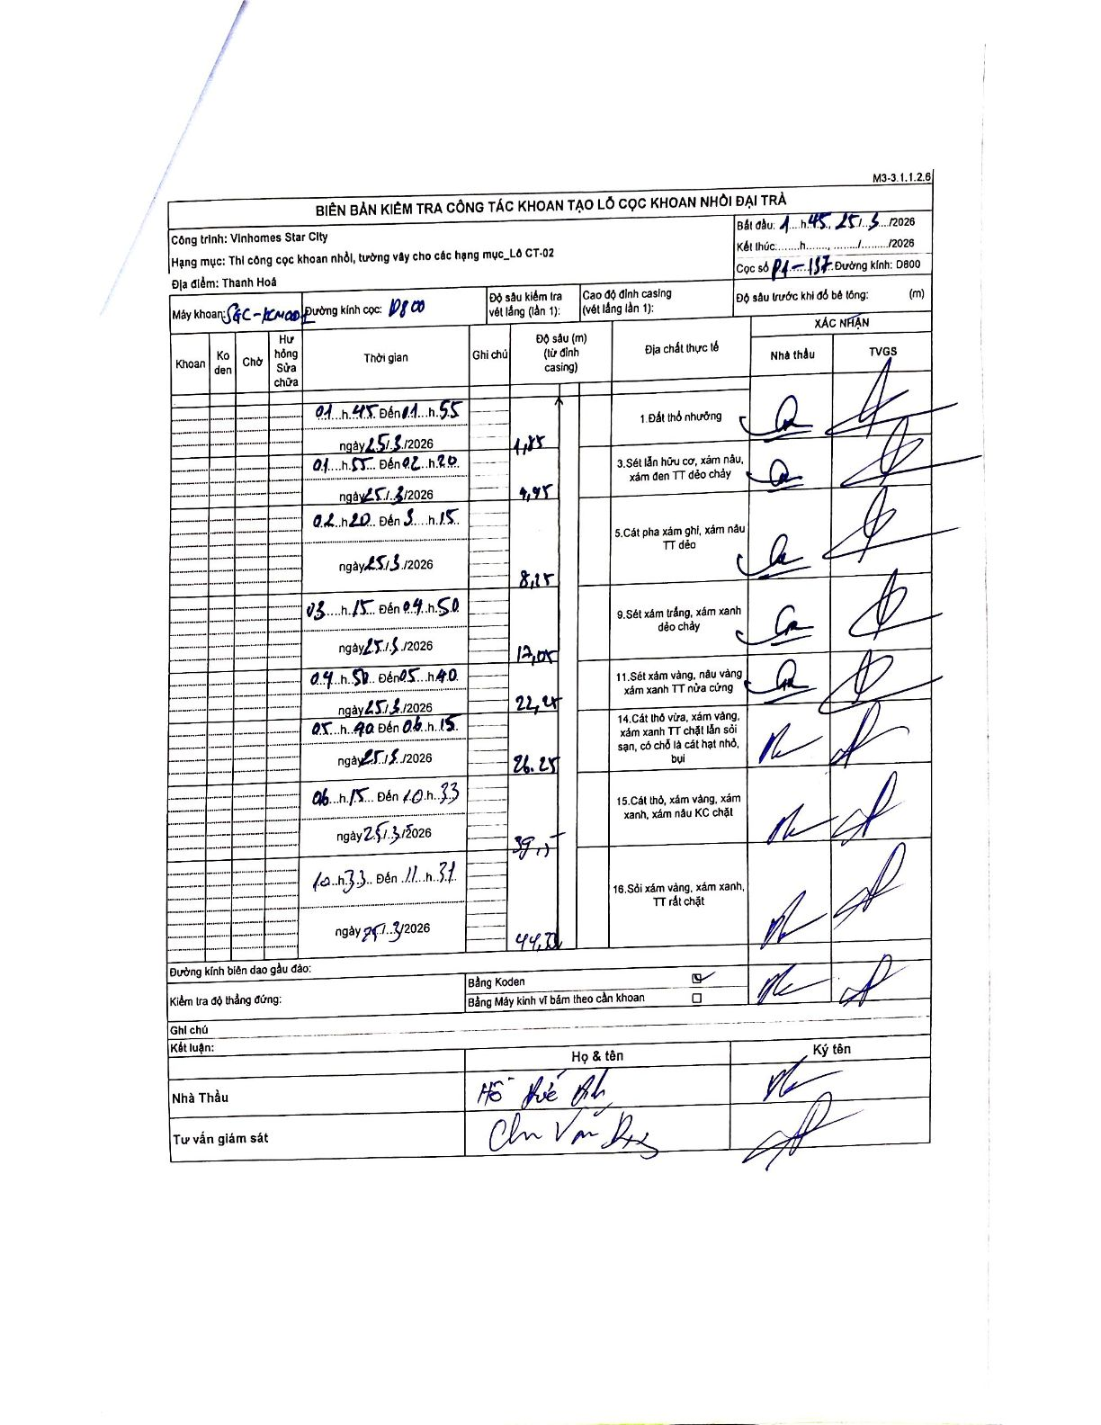
Dự án | Star City Thanh Hóa
Hạng mục | Thi công cọc khoan nhồi, tường vây cho các hạng mục_Lô CT-02
Tên bộ phận | Lô CT-02
Số hiệu cọc | P1-157
Tên Máy khoan | SGC-KCN0001
Đường kính | D800
Bắt đầu thi công | 01:45 25/03/2026
Kết thúc thi công | 11:31 27/03/2026

Địa chất TT | Đường kính | Mô tả lớp thiết kế | Từ (h) | Đến (h) | Cao độ từ | Cao độ đến | T.Gian (h) | Dài (m) | V (m/h) | Ghi chú
1 | D800 | 1 Đất thổ nhưỡng | 01:45 25/03/2026 | 01:55 25/03/2026 | 0 | -1.85 | 0.17 | 1.85 | 11.1
2 | D800 | Sét lẫn hữu cơ, xám nâu, xám đen TT dẻo chảy | 01:55 25/03/2026 | 02:20 25/03/2026 | -1.85 | -4.95 | 0.42 | 3.1 | 7.44
3 | D800 | Cát pha xám ghi, xám nâu TT dẻo | 02:20 25/03/2026 | 03:15 25/03/2026 | -4.95 | -8.25 | 0.92 | 3.3 | 3.6
4 | D800 | Sét xám trắng, xám xanh dẻo chảy | 03:15 25/03/2026 | 04:50 25/03/2026 | -8.25 | -12.05 | 1.58 | 3.8 | 2.4
5 | D800 | Sét xám vàng, nâu vàng xám xanh TT nửa cứng | 04:50 25/03/2026 | 05:40 25/03/2026 | -12.05 | -22.45 | 0.83 | 10.4 | 12.48
6 | D800 | Cát thô vừa, xám vàng, xám xanh TT chặt lẫn sỏi sạn, có chỗ là cát hạt nhỏ, bụi | 05:40 25/03/2026 | 06:15 25/03/2026 | -22.45 | -26.25 | 0.58 | 3.8 | 6.51
7 | D800 | Cát thô, xám vàng, xám xanh, xám nâu KC chặt | 06:15 25/03/2026 | 10:33 25/03/2026 | -26.25 | -39.77 | 4.3 | 13.52 | 3.14
8 | D800 | Sỏi xám vàng, xám xanh, TT rất chặt | 10:33 27/03/2026 | 11:31 27/03/2026 | -39.77 | -44.7 | 0.97 | 4.93 | 5.1

ẢNH BIÊN BẢN GỐC

